BASES
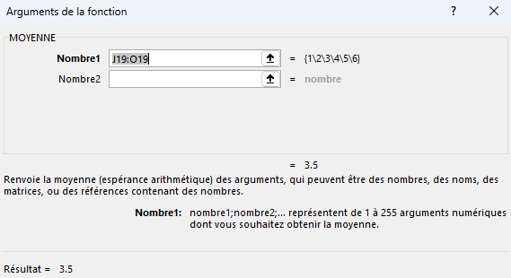
FRANÇAIS | Fondamentaux d'une formule |  | Exemples

 | =2.5*2*2 | Il faut commencer par le signe '=' | 10 | 5 | 6
 | =2*2+1 | Excel peut servir de calculatrice
 | =2*(2+1) | Attention à l’utilisation de « ( » et « ) »

 | =$J$1 | Liens vers le contenu de la cellule | Exemples

 | =J10+K10 | Ajout des valeurs de cellules | 10 | 20 | 30

 | =SOMME(J10;K10) | La fonction SOMME pour ajouter les valeurs des cellules | 30

 | =SOMME(J10:L10) | La fonction SOMME additionne toutes les valeurs de cellules dans une plage | 60

 | =MOYENNE(J19:O19) | Calcule la valeur moyenne d’une plage de cellules | 1 | 2 | 3 | 4 | 5 | 6 | 3.5

 | =MAX(K22:K28) | Trouve la valeur max d'une plage | Produits | Prix unitaire |  | Prix Max | 660
 |  |  | Geforce RTX 3060 | 325
 | =MIN(K22:K28) | Trouve la valeur min d'une plage | Geforce RTX 3070 | 390 |  | Prix Min. | 325
 |  |  | Geforce RTX 4070 | 450
 | ="Prix moyen="&N25&", min="&N23&",max="&N21 |  | Geforce RTX 4080 | 510 |  | Prix Moyen | 470
 | Concaténer des chaînes de caractères avec des nombres dans une formule |  | Geforce RTX 4090 | 660
 | =CONCAT(M21;": ";N21;" - ";M23;": ";N23;" - ";M25;": ";N25) |  | Radeon 7900 | 540 |  | Prix moyen=470, min=325,max=660
 |  |  | Radeon 6700 | 415
 |  |  |  |  |  | Prix Max: 660 - Prix Min.: 325 - Prix Moyen: 470
 | Cliquez dans la barre de formule pour voir les cellules utilisées dans cette formule

 | Formules > Repérer les antécédents
 | Affiche des flèches vers les cellules utilisées dans la formule

 | Formules > Repérer les dépendants
 | Affiche des flèches vers les cellules qui utilisent cette formule
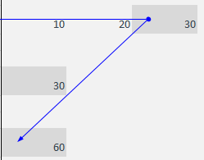

 | Le bouton 'fx' à gauche de la barre de formules ouvre une fenêtre avec les détails et résultats de la formule sélectionnée
 | Utilisation : cliquez sur une cellule contenant une formule puis cliquez sur 'fx'.
 | Dans le cas où plusieurs fonctions sont utilisées dans la formule, cliquez sur la fonction désirée avant d’appuyer sur 'fx'.

EXERCICE
 | EXERCICE

Produit | Quantité | Prix Unitaire | Nom Client | Date Commande | Ville | Code Produit | Montant | Montant TTC | 3premiers | 2derniers | Nb car. | Pos. Tiret | Pos. 2e tiret | Partie centrale | Fractionnement code |  |  | Année | Date livr. Est. | Expiration | Frais Livraison | Taxe recyclage
Stylo bleu | 24 | 2.5 | Martin | 2024-01-12 | Lausanne | STY-BLEU-01 | 60 | 65 | STY | 01 | 10 | 4 | 9 | BLEU | STY | BLEU | 01 | 2024 | 2024-02-11 | 2027-01-12 | 20 | 0
Cahier A4 | 10 | 4.8 | Dupont | 2024-01-15 | Genève | CAH-A4-05 | 48 | 52 | CAH | 05 | 9 | 4 | 7 | A4 | CAH | A4 | 05 | 2024 | 2024-02-14 | 2027-01-15 | 20 | 0
Agenda 2024 | 7 | 19.9 | Pascal | 2024-02-03 | Fribourg | AGD-2024-07 | 139 | 150 | AGD | 07 | 11 | 4 | 9 | 2024 | AGD | 2024 | 07 | 2024 | 2024-03-04 | 2027-02-03 | 0 | 0
Souris USB | 3 | 35 | Laurent | 2024-02-20 | Sion | SRS-USB-03 | 105 | 114 | SRS | 03 | 10 | 4 | 8 | USB | SRS | USB | 03 | 2024 | 2024-03-21 | 2027-02-20 | 0 | 10
Clavier AZERTY | 4 | 49 | Fontaine | 2024-02-28 | Neuchâtel | CLV-AZT-04 | 196 | 212 | CLV | 04 | 14 | 4 | 8 | AZT | CLV | AZT | 04 | 2024 | 2024-03-29 | 2027-02-28 | 0 | 10

 |  |  |  | Frais de livraison | 20 |  |  |  |  |  |  |  |  | Traité le: 25-03-26
 |  |  |  | Taxe de recyclage | 10

EXERCICE Ajouter une colonne Montant → Quantité * Prix Unitaire
Ajouter une colonne Montant TTC → Montant + TVA Arrondissez ces 2 colonnes à l'unité → ARRONDI()
Extraire les 3 premières lettres du code produit→ GAUCHE()
Extraire les 2 derniers caractères du code produit → DROITE()
Déterminer le nombre total de caractères du nom du produit → NBCAR()
Trouver la position du tiret "-" dans le code produit → CHERCHE("-"; Cellule) Trouver la position du 2e tiret "-" dans le code produit → CHERCHE("-"; Cellule;no_depart)
Extraire la partie centrale (entre les deux tirets) dans le code→ STXT() Fractionner le code produit par rapport au "-" → Fractionner.texte()
Ajouter la colonne Année, extraite de “Date commande” → ANNEE()
Ajouter une colonne Date de livraison estimée → Date Commande + 30 jours
Ajouter le texte 'Traité le: ' suivi de la date du jour en A11 → AUJOURDHUI() + concaténer
Ajouter la colonne Date d'expiration (Date Commande + 3 ans) → DATE()
Ajouter une colonne Frais de livraison qui affiche le nombre en F11 si le total de la commande est < 70 Ajouter une colonne Taxe recyclage qui affiche le nombre en F12 si les 2 derniers chiffres du code produit sont 3 ou 4.

Solution en colonne AZ

